Sheet1
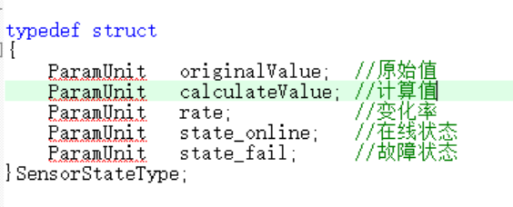
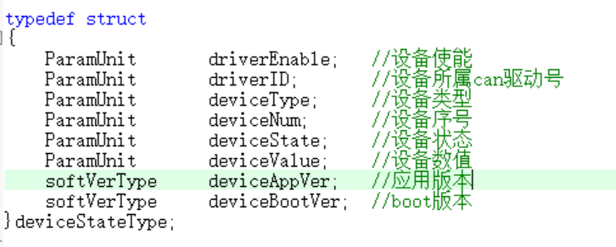
V4控制器系统状态上报统计

类型 | 发生原因 | 上报目的地址
急停 | 拍下急停或者抬起急停 | 发生时广播，上报服务器(整个工作工作面)
闭锁 | 拍下闭锁或者抬起闭锁 | 发生时广播，上报服务器(本架及左右邻架)
停止 | 按下停止，停止解除 | 发生时广播，上报服务器(本架及左右停止范围内的支架)
硬件急停状态 | 发生硬件急停或 | 上报服务器
硬件闭锁状态 | 发生硬件闭锁或 | 上报服务器
硬件停止状态 | 发生硬件停止 | 上报服务器
人员闭锁状态 | 发生人员闭锁 | 上报服务器
控制器复位原因 | 记录上次复位原因 | 上报服务器
B12V状态 | 发生急停或者闭锁 | 上报服务器
从控状态 | 控制器状态变化 | 上报服务器
左邻架通信状态 | 默认值为正常，逻辑未对此值进行修改 | 上报服务器
右邻架通信状态 | 默认值为正常，逻辑未对此值进行修改 | 上报服务器
全局参数CRC | 参数变化时，全局参数CRC实时变化 | 上报服务器
左邻架CRC状态 | 与左邻架参数CRC比较是否一致 | 上报服务器
右邻架CRC状态 | 与右邻架参数CRC比较是否一致 | 上报服务器
全局程序版本状态 | 与所有支架全局版本比较是否一致 | 上报服务器
左邻架程序版本状态 | 与左邻架程序版本比较是否一致 | 上报服务器
红外接收ID | 目前只存在一个红外接收 | 上报服务器
红外接收状态 | 没使用，默认值为０ | 上报服务器
红外接收次数 | 红外接收次数 | 上报服务器
煤机运行方向 | 实际煤机运行方向 | 上报服务器
工序号 | 采煤工序号 | 上报服务器
煤机位置 | 煤机实际运行位置 | 上报服务器
支架状态 | 跟机模式，正常模式 | 上报服务器
以上任何状态（除去标黄部分）发生变化时，该表中的数据都会上报给服务器
当前刀数 | 没有实际使用 | 上报服务器
煤机停止状态 | １：停止 ０：未停止 | 上报服务器
煤机所在位置的起始 | 没有实际使用 | 上报服务器
煤机所在位置的结束 | 没有实际使用 | 上报服务器
信号强度 | 没有实际使用 | 上报服务器
服务器状态 | 服务器实际状态 | 上报服务器
停止来源 | 动作停止来源 | 上报服务器

急停，闭锁，停止
急停 | 本架拍下急停时，本架显示本架急停，工作面其他支架显示"急停位置"+架号
闭锁 | 本架拍下闭锁时，本架显示本架闭锁，左右邻架显示"软件闭锁"
停止 | 本架按下停止时，本架显示本架停止，左右侧处于停止范围内的支架显示"停止位置"+架号

控制器故障信息(仅是在控制器上进行记录，并不会上报)

故障类型 | 控制器显示故障信息内容
传感器故障 | 根据传感器ID，获取传感器名称，在控制器上显示"传感器名称故障"，类如立柱压力故障，推移行程故障，顶梁倾角故障，底座倾角故障，采高传感器故障等

外围设备故障 | 根据故障写入的外围设备ID显示故障，类如电磁阀故障，声光报警故障，人员定位故障，红外接收故障，HUB1故障，HUB2故障，HUB3故障
其他故障 | 传感器故障
 | 设备离线
 | 工作面通信异常(未使用)
 | 系统编号错误(未使用)
 | SS位置或使能不符(未使用)
 | 架号增向不符(未使用)
 | 架号范围参数错误(未使用)
 | 参数更新失败(未使用)
 | 全局参数不一致
 | 参数左邻架不符
 | 参数右邻架不符
 | 程序版本不一致
 | 版本号与邻架不符
 | 硬件与软件不符(未使用)
 | 左邻架通信错误(未使用)
 | 右邻架通信错误(未使用)
 | 远端网络通信异常
 | 最大架号不一致(未使用)
 | 最小架号不一致(未使用)
 | 架号增向不一致(未使用)
 | 地址错误恢复参数

传感器上报为周期性检查传感器在线状态是否发生变化，变化时上报传感器相关状态数据。在设备使能时，外围设备相关属性上报为周期性检查外围设备在线状态是否发生变化，变化时上报外围设备相关属性

传感器上报内容 |  | 外围设备上报内容

